英語版AGTWEB
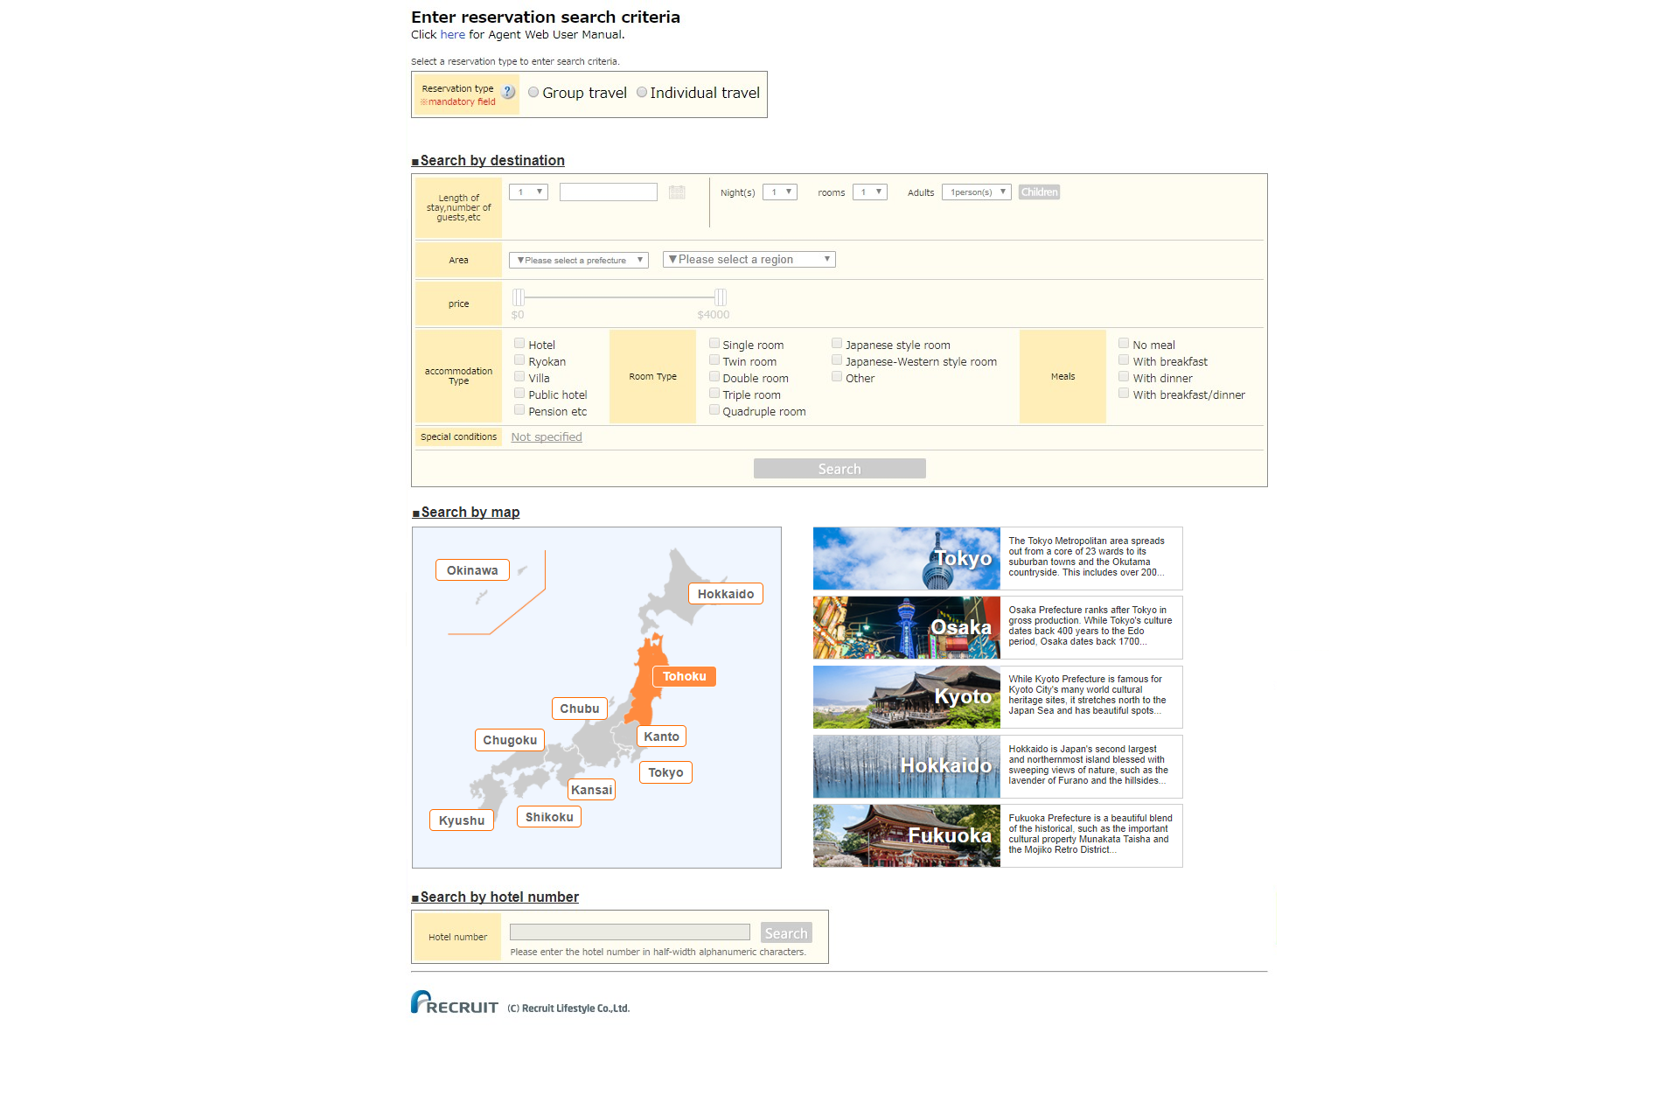

地図検索時のパラメータとして
・翌日の日付で1泊1室2名をデフォルトとして検索を行う

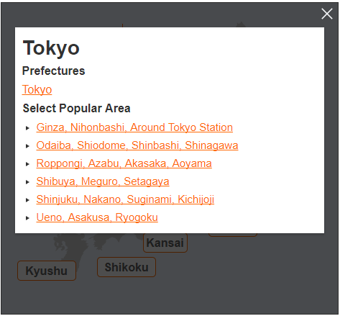

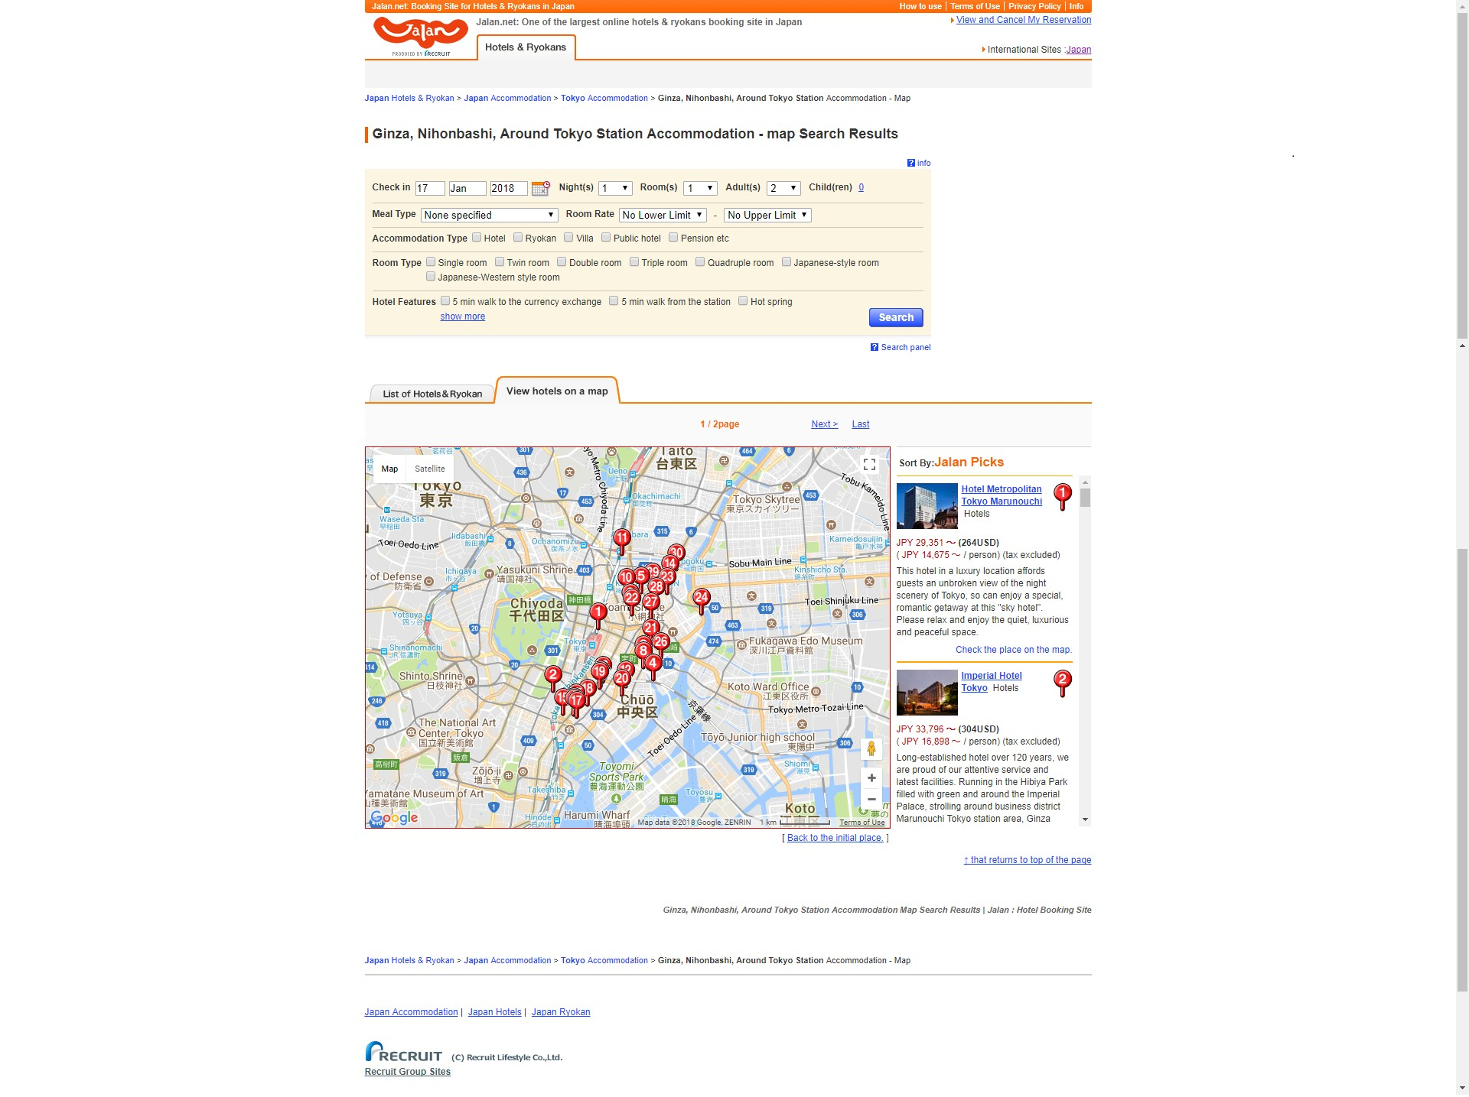

トルツメして差替

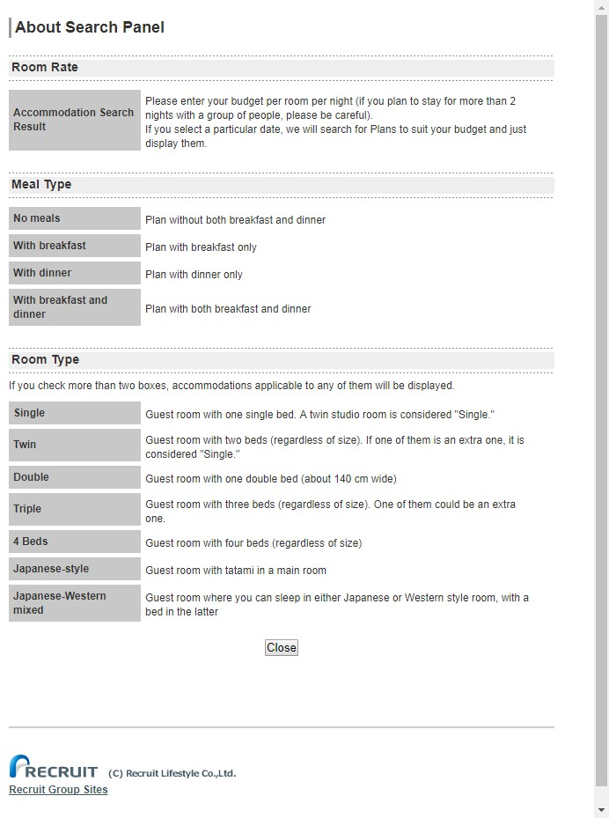
トルツメ

トルツメ

「UIW3101_宿詳細」へ遷移

リンク削除

トルツメ

トルツメ

リンクを削除

日本語版AGTWEB
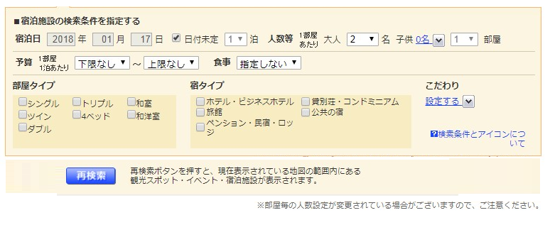
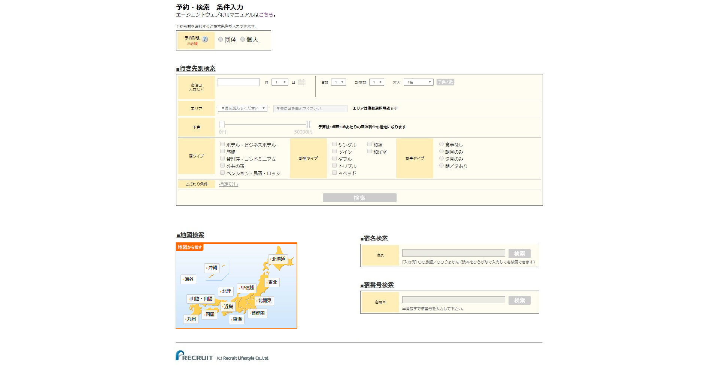

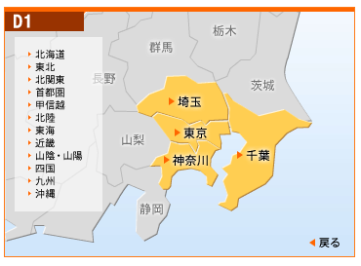

地図検索時のパラメータとして
・翌日の日付で1泊1室2名をデフォルトとして検索を行う

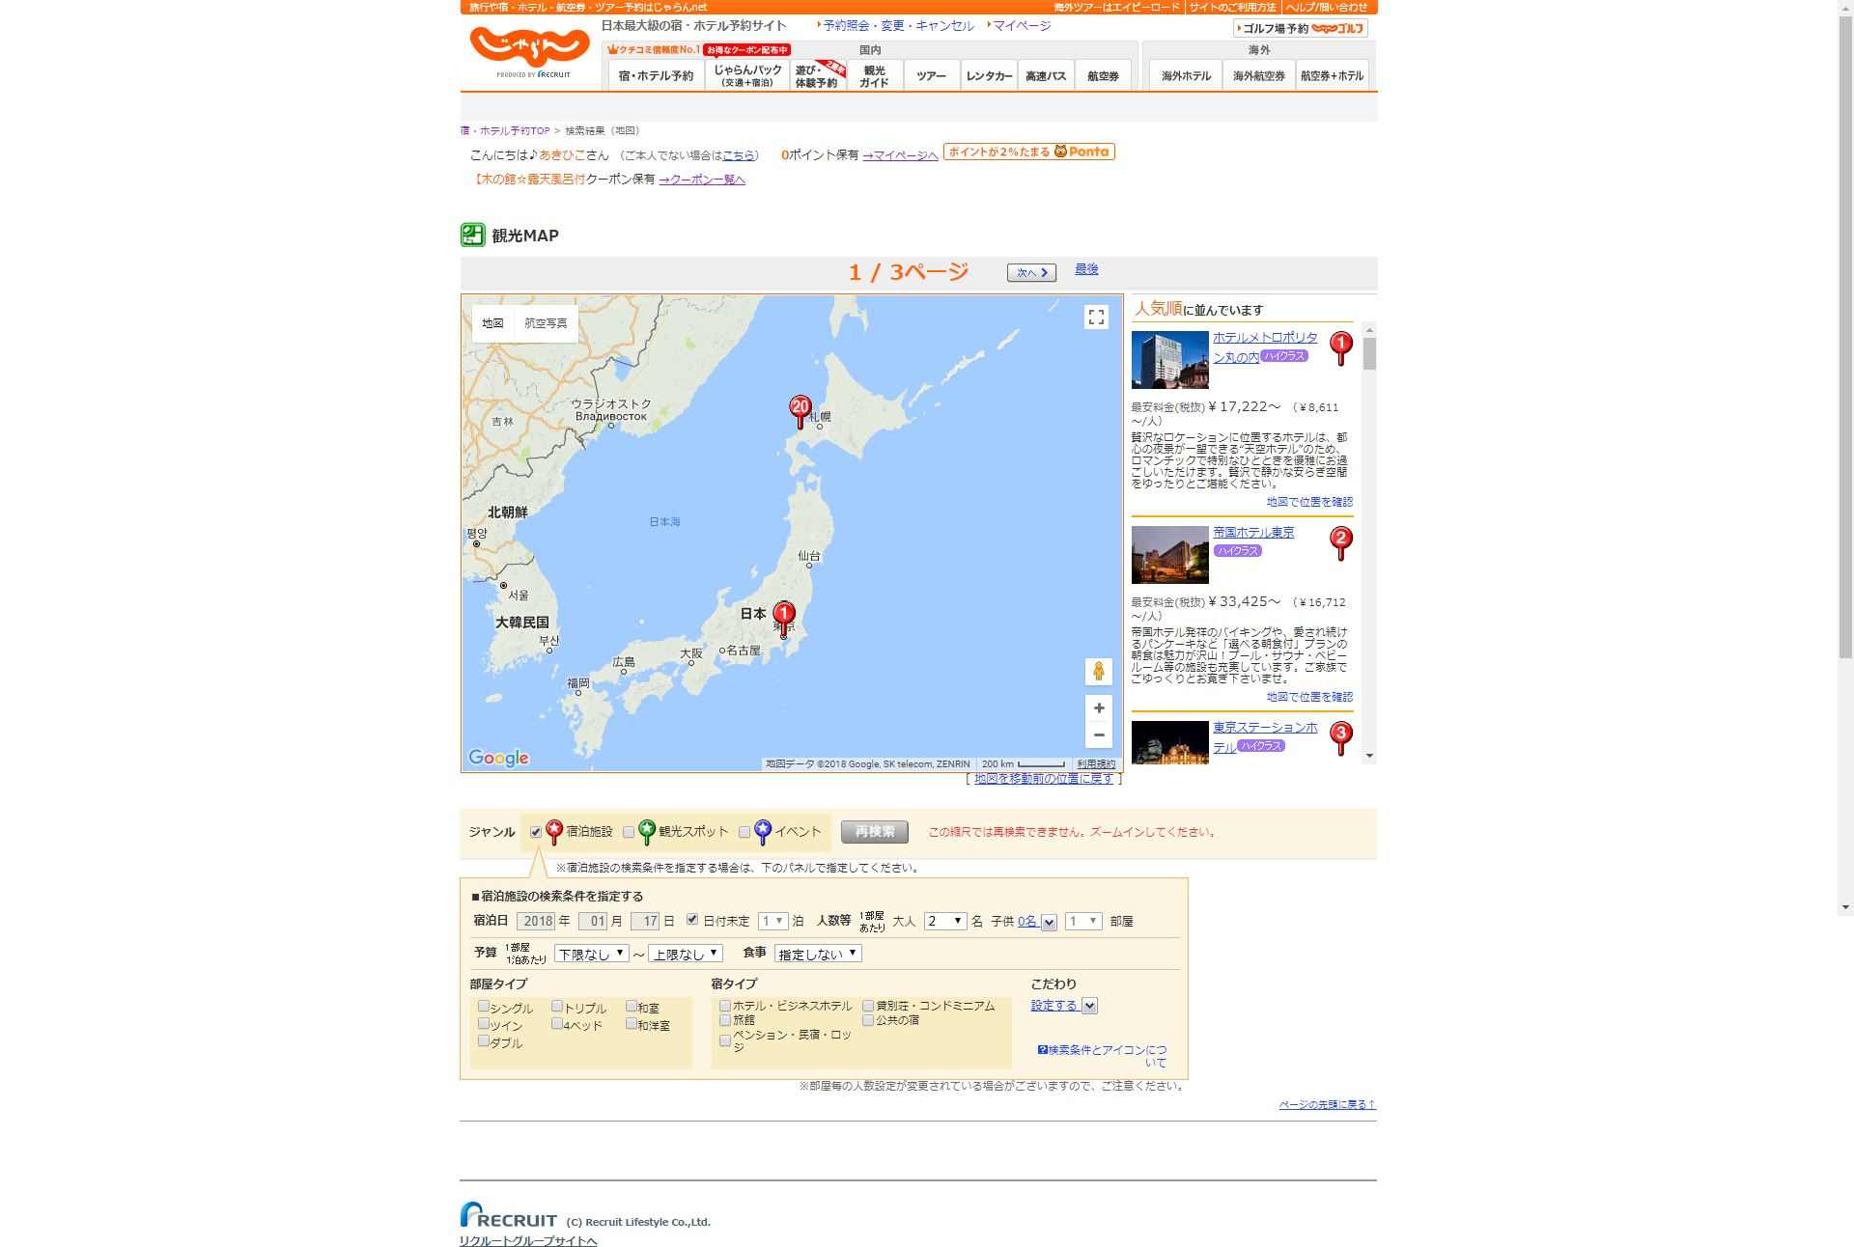
トルツメ

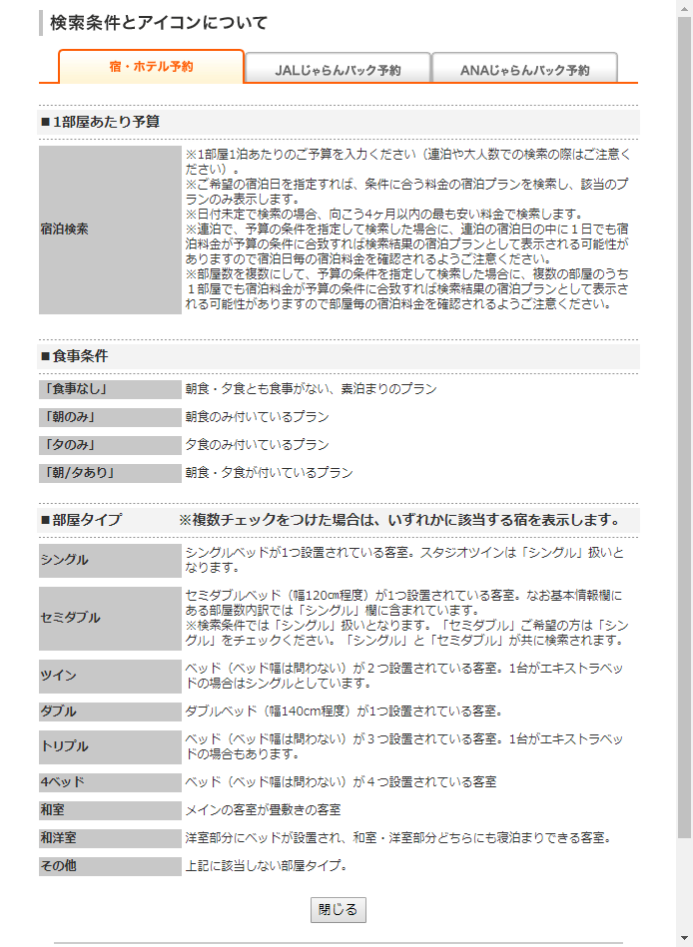

トルツメ

トルツメ

リンクの削除

検索パネル修正案

広告枠について
広告枠要件
１．各画面ごとにディレクトリで管理する
２．ファイル名で管理する
３．支社単位＋検索エリアで出しわけ可能にする

広告枠
トルツメ
広告枠
広告枠
広告枠

広告枠

広告枠

